Sheet1
 | Total Geral | Total de Masculino | Masculino |  |  |  | Total de Feminino | Feminino
Localidade da Escola |  |  | Federal | Estadual | Municipal | Privada |  | Federal | Estadual | Municipal | Privada
Salvador | 60,287 | 27,041 | 69 | 18,098 | 7,225 | 1,649 | 33,246 | 60 | 21,386 | 10,423 | 1,377

Sexo |  | Dependência Administrativa

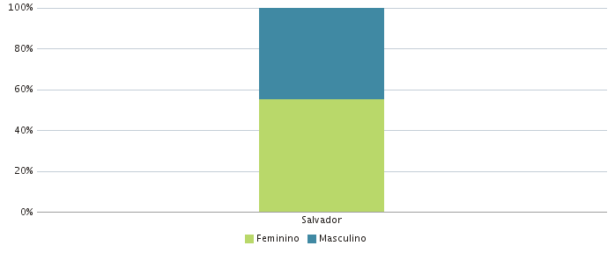 |  | 